回归分析 summary
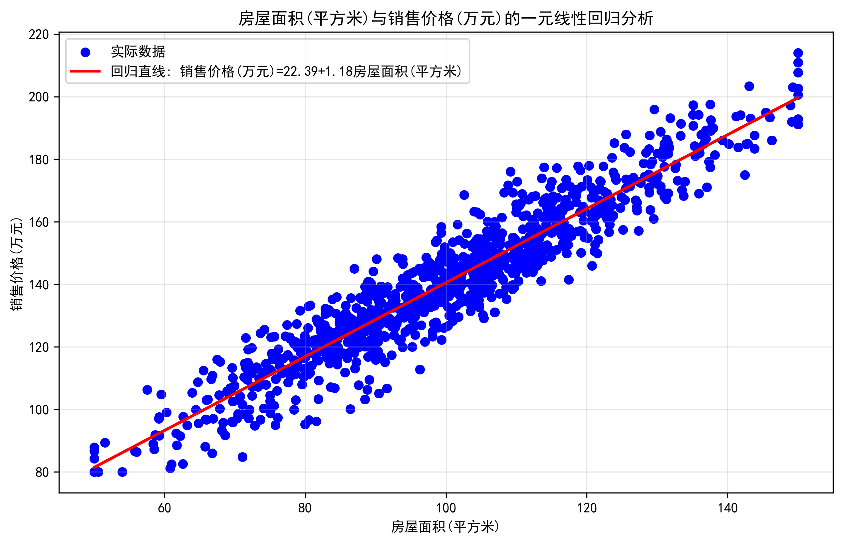
项目 | 值
回归方程 | 销售价格(万元) = 22.3882 + 1.1819×房屋面积(平方米)
截距(a) | 22.3882
斜率(b) | 1.1819
决定系数(R²) | 0.8919
均方误差(MSE) | 63.4558
均方根误差(RMSE) | 7.9659
平均绝对误差(MAE) | 6.2997

